Solicitudes enero-marzo 2022
MINISTERIO DE VIVIENDA, HÁBITAT Y EDIFICACIONES

Solicitudes Recibidas por la OAI Trimestre Enero-Marzo 2022

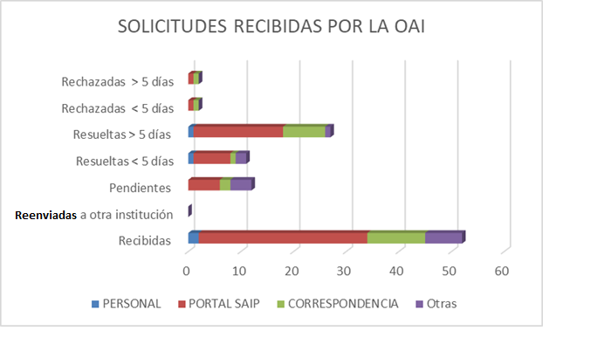

 | Juan Francisco García Responsable de Acceso a la Información.

Tabla estadística


MINISTERIO DE LA VIVIENDA, HÁBITAT Y EDIFICACIONES
Estadísticas solicitudes recibidas OAI
ENERO - MARZO 2022

Medio de solicitud | Recibidas | Reenviadas a otra institución | Pendientes | Resueltas < 5 días | Resueltas > 5 días | Rechazadas < 5 días | Rechazadas > 5 días
PERSONAL | 2 | 0 | 0 | 1 | 1 | 0 | 0
PORTAL SAIP | 32 | 0 | 6 | 7 | 17 | 1 | 1
CORRESPONDENCIA | 11 | 0 | 2 | 1 | 8 | 0 | 0
Otras | 7 | 0 | 4 | 2 | 1 | 0 | 0
Total | 52 | 0 | 12 | 11 | 27 | 1 | 1

